Sheet1
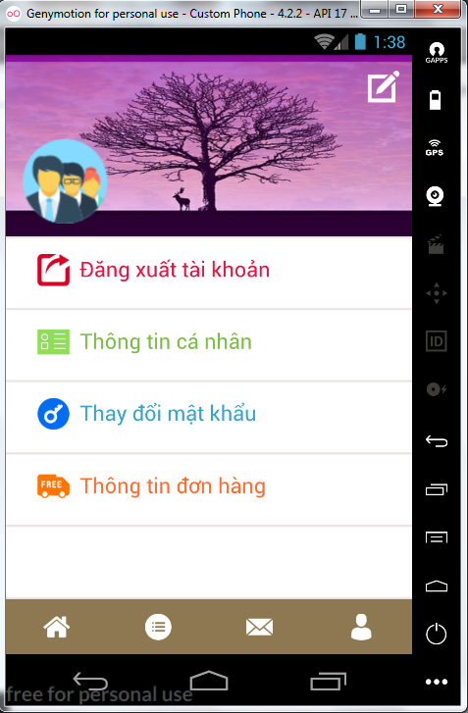
# | REQ ID | TC ID | Title | Estimation (mins) | Test Type | Area | Procedure / Steps | Expected Results | Priority | Change TC | Author | Remark
Đăng nhập tài khoản đã có
 |  | 1 | Kiểm tra đã nhập tên tài khoản chưa | 1 | Chức năng | Đăng nhập | 1. Để trống phần tài khoản 2. Nhập đúng password 3. Nhấn nút đăng nhập | Đăng nhập thất bại , hiển thị thông báo yêu cầu nhập tài khoản | NORMAL
 |  | 2 | Kiểm tra đã nhập password chưa | 1 | Chức năng | Đăng nhập | 1. Nhập đúng tên tài khoản 2. Để trống phần password 3. Nhấn nút đăng nhập | Đăng nhập thất bại , hiển thị thông báo yêu cầu nhập mật khẩu là bắt buộc | NORMAL
 |  | 3 | Kiểm tra đã nhập password và tài khoản hay chưa | 1 | Chức năng | Đăng nhập | 1. Để trống tài khoản và password 2. Nhấn nút đăng nhập | Đăng nhập thất bại , hiển thị thông báo phải nhập tài khoản và mật khẩu | NORMAL
 |  | 4 | Kiểm tra tài khoản đã tồn tại hay chưa | 1 | Chức năng | Đăng nhập | 1. Nhập tên tài khoản bất kì 2. Nhập password đúng 3. Nhấn nút đăng nhập | Đăng nhập thất bại, hiển thị thông báo tài khoản không khớp với bất kì tài khoản nào đã có | NORMAL
 |  | 5 | Kiểm tra mật khẩu sai | 1 | Chức năng | Đăng nhập | 1. Nhập đúng tên tài khoàn. 2. Nhập password sai 3. Nhấn nút đăng nhập | Đăng nhập thất bại , hiển thị sai mật khẩu. | NORMAL
 |  | 6 | Kiểm tra mật khẩu đúng | 1 | Chức năng | Đăng nhập | 1. Nhập đúng tên tài khoản 2. Nhập đúng mật khẩu 3. Nhấn nút đăng nhập | Đăng nhập thành công, vào được giao diện sử dụng phần mềm | NORMAL
 |  | 7 | Kiểm tra chức năng nhớ mật khẩu | 1 | Chức năng | Đăng nhập | 1. Nhập đúng tên tài khoản và mật khẩu 2. Đánh tích vào ô nhớ mật khẩu 3. Thoát giao diện đăng nhập 4. Vào lại giao diện đăng nhập 5. Đánh một vài kí tự đầu của tên tài khoản vừa đăng nhập. | Hiển thị được tên tài khoàn gợi ý và mật khẩu , thực hiện đăng nhập thành công. | NORMAL
 |  | 8 | Kiểm tra chức năng nhớ nhiều tài khoản | 1 | Chức năng | Đăng nhập | 1.Nhập đúng tài khoản 2.Nhập đúng mật khẩu 3.Nhấn nút đăng nhập | Đăng nhập thành công màn hính hiển thị trang chính. Nhấn thông tin cá nhân | NORMAL
 |  | 9 | Kiểm tra chức năng vô hiệu hóa nút đăng nhập nếu mật khảu < 8 kí tự | 1 | Chức năng | Đăng nhập | 1.Nhập đúng tài khoản 2.Nhập đúng mật khẩu 3.Nhấn nút đăng nhập | Đăng nhập thành công ,hiển thị thông tin cá nhân. Nhấn thông tin cá nhân Cho phép chỉnh sửa thông tin cá nhân | NORMAL
 |  | 10 | Kiểm tra các nút có chức năng tương tự có sử dụng được hay không | 1 | Chức năng | Đăng nhập | 1.Nhập đúng tài khoản 2.Nhập đúng mật khẩu 3.Nhấn nút đăng nhập | Đăng nhập thành công, hiển thị trang thông tin người dùng Nhấn đăng xuất tài khoản Đăng xuất tài khoản thà công màn hình trở về trang đăng nhập | NORMAL
 |  | 11 | Kiểm tra checkbox nhớ mật khẩu | 30s | Chức năng | Đăng nhập | 1.Nhập đúng tài khoản 2.Nhập đúng mật khẩu 3.Nhấn nút đăng nhập | Đăng nhập thành công, hiển thị trang đăng xuất tài khoản Không đăng xuất tài khoản mà hình trở lại trang hiển thị thông tin | NORMAL
 |  | 12 | Kiểm tra trường hợp nhập mật khảu ít hơn 8 kí tự | 1 | Chức năng | Đăng nhập | 1.Nhập đúng tài khoản 2.Nhập đúng mật khẩu 3.Nhấn nút đăng nhập | Đăng nhập thành công, hiển thị trang thông tin người dùng Nhấn thay đổi mật khẩu Nhập mật khẩu cũ Nhập mật khẩu mới Thay đổi mật khẩu | NORMAL
 |  | 13 | Kiem tra trường hợp nhập tài khoản ít hơn 5 kí tự | 1 | Chức năng | Đăng nhập | 1.Nhập đúng tài khoản 2.Nhập đúng mật khẩu 3.Nhấn nút đăng nhập | Đăng nhập thành công, hiển thị trang thông tin người dùng Nhấn thay đổi mật khẩu Không thay đổi mật khẩu Trở về trang thông tin | NORMAL
 |  | 14 | Kiem tra trường hợp nhập tên tài khoản lớn hơn 50 kí tự | 1 | Chức năng | Đăng nhập | 1.Nhập đúng tài khoản 2.Nhập đúng mật khẩu 3.Nhấn nút đăng nhập | Đăng nhập thành công, hiển thị trang thông tin người dùng Nhấn thông tin đơn hàng Hiển thị chi tiết thông tin đơn hàng | NORMAL
 |  | 15 | Kiểm tra mật khẩu lớn hơn 16 kí tự | 1 | Chức năng | Đăng nhập |  |  | NORMAL
 |  | 16 | Kiểm tra có khoảng trắng hai đầu phần tài khoản | 1 | Chức năng | Đăng nhập |  |  | NORMAL
 |  | 17 | Kiểm tra có khoảng trắng hai đầu phần mật khẩu | 1 | Chức năng | Đăng nhập |  |  | NORMAL
 |  | 18 | Kiểm tra mật khẩu nhập vào có được hiển thị bằng kí tự * chưa | 1 | Chức năng | Đăng nhập |  |  | NORMAL
 |  | 19 | Kiểm tra thứ tự tab | 1 | Chức năng | Đăng nhập |  |  | NORMAL
 |  | 20 | Kiểm tra chính tả | 1 | Chức năng | Đăng nhập |  |  | LOW
 |  | 21 | Kiểm tra đang kí | 1 | Chức năng | Đăng nhập |  |  | NORMAL
 |  | 22 | Kiem tra chức năng quên tài khoản | 1 | Chức năng | Đăng nhập |  |  | NORMAL
 |  | 23 | Kiểm tra chức năng phân biệt chữ hoa thường | 1 | Chức năng | Đăng nhập |  |  | LOW
 |  | 24 | Kiểm tra chức năng phát hiện Caps Lock | 1 | Chức năng | Đăng nhập |  |  | LOW

